Backlog
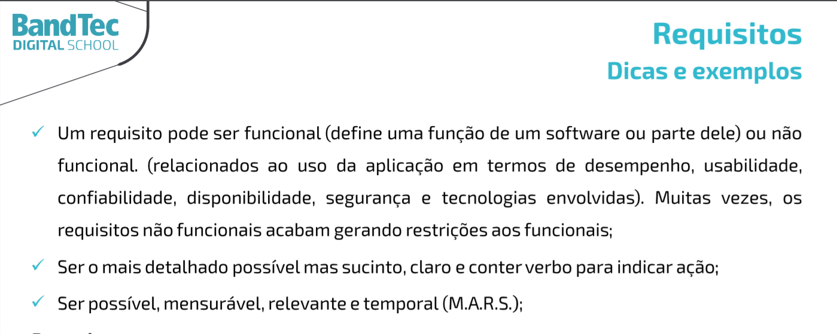
Projeto - Harbor Solutions
Backlog

1 | Pesquisa & Inovação | Requisito | Classificação | Pontuação de Fibonacci
 | 1 | Projeto Atualizado no GitHub / Documentação do Projeto Atualizada | RNF | 3
 | 2 | Planilha de Riscos do Projeto | RNF | 5
2 | Website
 | 3 | Página Home | RNF | 13
 | 4 | Simulador Financeiro | RF | 21
 | 5 | Pagina de contato | RNF | 21
 | 6 | Pagina quem somos nós | RNF | 5
 | 7 | Missão/ Valores/ Visão | RNF | 8
 | 8 | Pagina de cadastro cliente e login | RF | 21
 | 9 | dashboard | RF | 21
3 | Banco de Dados
 | 10 | Tabelas criadas no MySQL - Protótipo | RNF | 13
 | 11 | Modelagem Lógica do Banco de Dados | RNF | 8
 | 12 | Execução de Script de Consulta de Dados | RNF | 5
4 | Arquitetura Computacional
 | 13 | Teste integrado (Simulador Arduino + DB API local) | RF | 21
 | 14 | Diagrama de Arquitetura local (Arduino) | RNF | 8
 | 15 | Especificação do Analytics | RNF | 13
5 | Algoritmos
 | 16 | Site estático instuicional local | RNF | 21
 | 17 | Site estático dashboard (Google Charts) local | RF | 21
 | 18 | Site estático cadastro e login local | RF | 21

